20160106
有Logo不？提供一下。
红框内的话，你们是考虑放商品的大类别呢，还是模块之类的，如：团购、商场等？
Q3

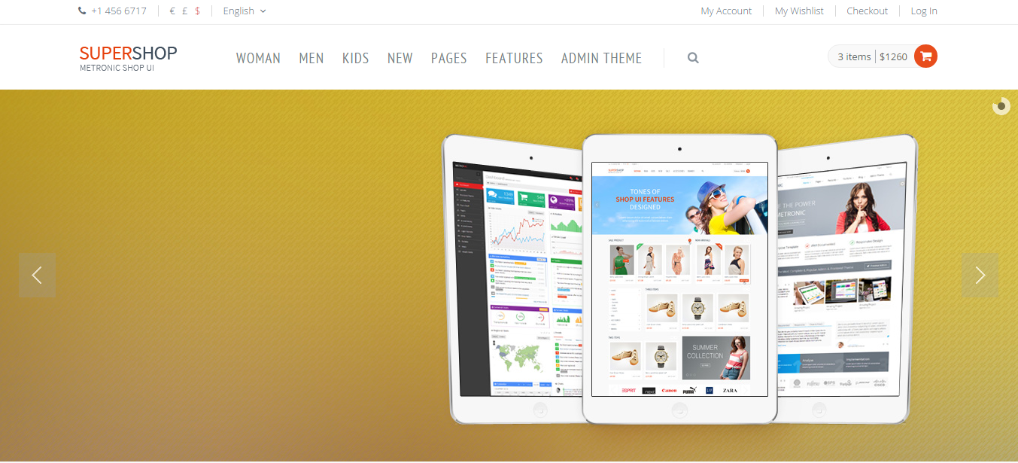

有四幅广告图吗？

Q4：
 | 关于Checkout，你们希望有几个步骤？
 | 一般建议：是否注册->邮寄地址->发票信息->运送方式->付款方式 | 看看是否都需要？
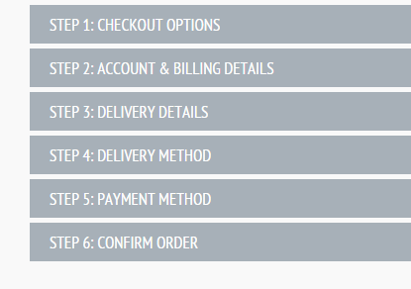
 |  | 另外，关于邮寄地址，是否让客户保留几个常用的选择？
 |  | 还有，发票信息的话，需要填什么，是不是每次都填？麻烦提供一下。

 |  | 看一下：
 |  | metronic_v3.0.2/metronic_v2.0.2/ecommerce/template/checkout.html
 |  | 看看你们想怎么考虑？

